(1)事業計画名(2)目標値(3)売上計画
別紙２（第１号様式に添付）
宿泊施設経営力向上推進事業 経営改善計画書

（１）補助事業テーマ |  |  | （取組内容を30文字以内で簡潔に記載してください。）

注１
（２）達成すべき事業目標数値
経営の向上の程度を示す指標 |  |  |  | 現状 |  | 事業実施後の目標伸び率
 |  |  |  | （千円） |  | （％）
① |  | 宿泊施設の収益力向上に関する目標 【従業員１人あたりの付加価値額（(4)⑪）】 |  |  | 千円 |  | ％
注２
② |  | 従業員の待遇改善に関する目標 【給与支給総額（(4)⑥）】 |  |  | 千円 |  | ％

注１ |  | 補助事業終了（補助金の対象として計上した経費の内、最後に支払われたものの引き落としがあった日時
 |  | をいう。）後に初めて到来する事業年度における目標伸び率を記載すること。
注２ |  | 本補助金申請時の直近決算期の給与支給総額と比べ、2.0％以上の増加を目標として設定すること。
 |  | （ただし、被用者保険の適用拡大の対象となる中小企業・小規模事業者等が制度改革に先立ち、任意適用
 |  | （従業員規模51～100名の企業が短時間労働者を厚生年金に加入させることをいう）に取り組む場合は、
 |  | 1.5％以上の増加でも可とする。）

（３）売上計画
※ | 本補助事業で対象となる施設についてご記載ください。
※ | 「(4)経費計画」の売上の根拠となる内容についてご記載ください。
※ | 取組内容に即して、「提供・販売予定単価及びその根拠」「３年間の提供・販売予定数量やその根拠」等を
 | ご記載ください。

(4)経費計画
（４）経費計画
 |  |  |  |  | （単位：千円）
項目 |  | 実績 | 計画
 |  | 直近決算期 | 直近決算期の１期後 | 直近決算期の２期後 | 直近決算期の３期後
 |  | ( 年 月決算) | ( 年 月決算) | ( 年 月決算) | ( 年 月決算)
①売上高
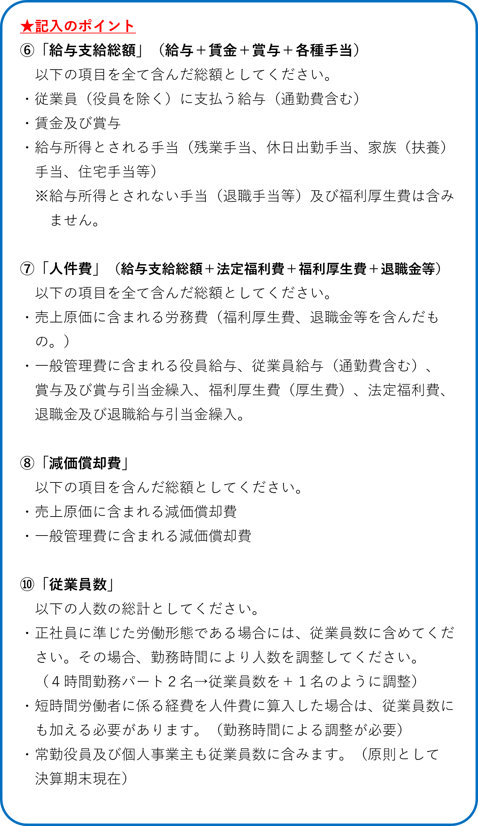
②売上原価
③売上総利益 （①－②） |  | 0 | 0 | 0 | 0
④販売費及び 一般管理費
⑤営業利益 （③ー④） |  | 0 | 0 | 0 | 0
⑥給与支給総額
⑦人件費
⑧減価償却費
⑨付加価値額 （⑤＋⑦＋⑧） |  | 0 | 0 | 0 | 0
⑩従業員数
⑪一人当たりの付加価値額 (⑨÷⑩) |  | #DIV/0! | #DIV/0! | #DIV/0! | #DIV/0!

項目 | 入力時のチェック |  |  |  | 回答
⑥ | ・役員を除きましたか。
⑥⑦⑩ | ・人数、人件費に短時間労働者に対する費用を算入しましたか。
⑩ | ・従業員数について就業時間による調整を行いましたか。

